METODOLOGIA ICFE
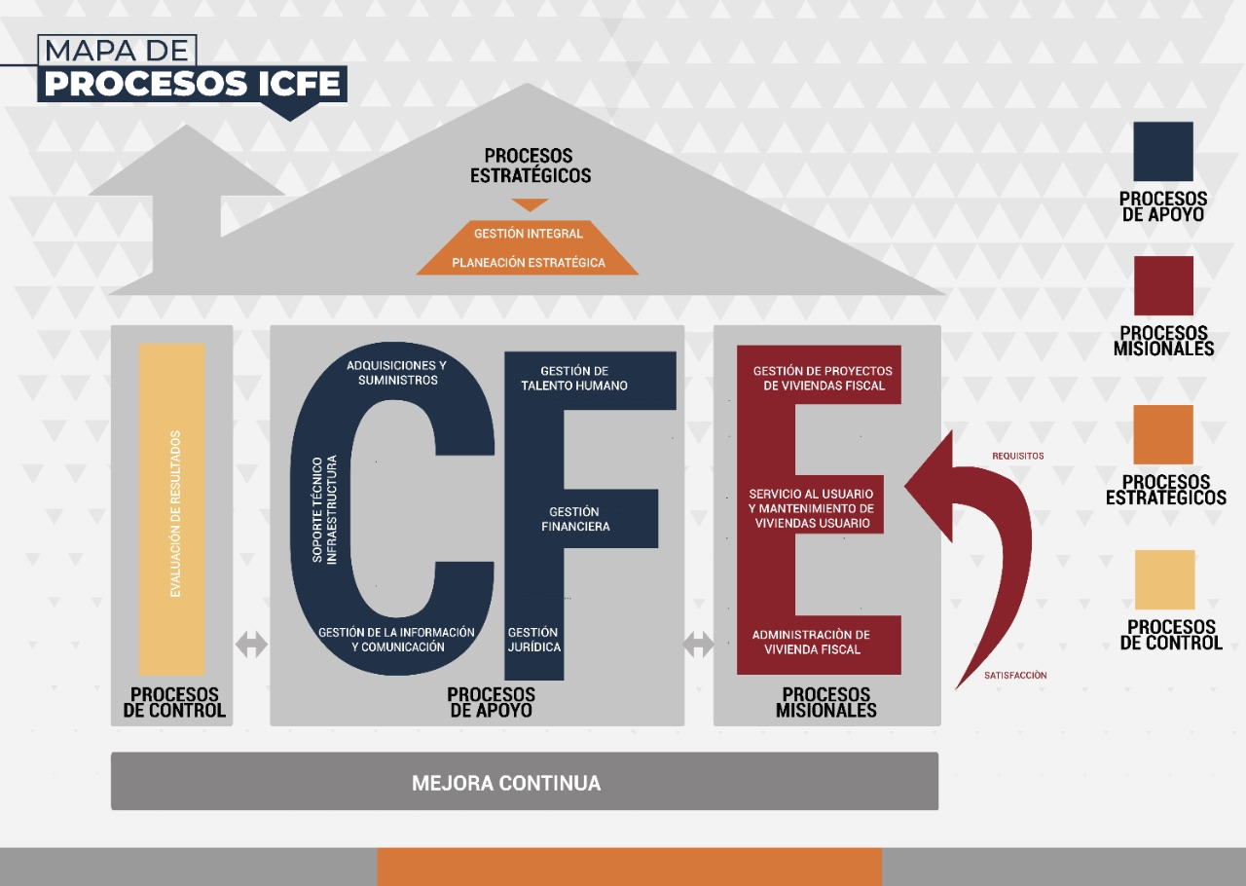

IDENTIFICACIÓN DE RIESGOS ABSOLUTOS (SIN CONTROLES) |  |  |  |  |  |  |  |  |  | POLITICAS DE ADMINISTRACION DE RIESGOS
PROBABILIDAD | CASI CIERTA | La expectativa de ocurrencia se da en todas las circunstancias |  | 5 | 5 | 10 | 15 | 20 | 25 | CRITERIOS ORIENTADORES EN LA TOMA DE DECISIONES RESPECTO DEL TRATAMIENTO DE LOS RIESGOS
 | MUY PROBABLE | Probabilidad de ocurrencia en la mayoría de las circunstancias |  | 4 | 4 | 8 | 12 | 16 | 20 | EVITAR O ELIMINAR EL RIESGO | Cuando su probabilidad e impacto son altos
 | MODERADA | Puede ocurrir |  | 3 | 3 | 6 | 9 | 12 | 15 | COMPARTIR EL RIESGO | Reducir el efecto a través de la transferencia de pérdidas a otras organizaciones (Ej: seguros, contratos de riesgo compartido, etc.)
 | IMPROBABLE | Podría ocurrir alguna vez |  | 2 | 2 | 4 | 6 | 8 | 10 | REDUCIR EL RIESGO | Tomar medidas encaminadas a disminuir, tanto la probabilidad (medidas de prevención), como el impacto (medidas de protección)
 | RARA | Puede ocurrir solo bajo circunstancias excepcionales |  | 1 | 1 | 2 | 4 | 4 | 5 | ACEPTAR EL RIESGO | Asumirlo, porque su probabilidad es baja y no representa ningun peligro para la entidad
 |  |  |  |  | 1 | 2 | 3 | 4 | 5
 |  |  |  |  | INSIGNIFICANTE | MENOR | MODERADO | MAYOR | CATASTRÓFICO
 |  |  |  |  | Pérdidas de reputación e imagen mínimas. Pérdidas económicas mínimas | Pérdidas de reputación e imagen bajas. Pérdidas económicas bajas | Pérdidas de reputación e imagen medias. Pérdidas económicas medias | Pérdidas de reputación e imagen mayores. Pérdidas económicas mayores | Pérdidas de reputación e imagen enormes. Pérdidas económicas enormes
 |  |  |  |  | CONSECUENCIAS E IMPACTOS
 |  |  |  |  |  |  |  |  |  | PRIORIZACIÓN DE TRATAMIENTO DE LOS RIESGOS
VALORACIÓN DE LOS RIESGOS |  |  |  |  |  |  |  |  |  | PRIORIDAD | NIVEL DE SEVERIDAD | TRATAMIENTO
SEVERIDAD | EXTREMO | 14 - 30 | EL RIESGO ES INACEPTABLE | Riesgo extremo, se requiere acción inmediata. Planes de tratamiento requeridos, implementados y reportados a la alta dirección. INACEPTABLE |  |  |  |  |  | ALTA | EXTREMO | Acción inmediata. No depende de disponibilidad presupuestal. Implementación en el corto plazo
 | ALTA | 8 - 13 | EL RIESGO ES IMPORTANTE | Riesgo alto, requiere atención de la alta dirección. Planes de tratamiento requeridos, implementados y reportados a los Jefes de Delegadas, Oficinas, Divisiones *, etc. IMPORTANTE |  |  |  |  |  | MEDIA | ALTA | Acción inmediata. Depende de la disponibilidad presupuestal. Implementación en el corto plazo
 | MODERADA | 5 - 7 | EL RIESGO ES TOLERABLE | Riesgo moderado, aceptable, debe ser administrado con procedimientos normales de control. TOLERABLE |  |  |  |  |  | BAJA | MODERADA | Acción en el mediano plazo.D epende de la disponibilidad presupuestal
 | BAJA | 1 - 4 | EL RIESGO ES ACEPTABLE | Menores efectos que pueden ser fácilmente remediados. Riesgo bajo, se administra con procedimientos rutinarios, riesgo insignificante. No se requiere ninguna acción. ACEPTABLE |  |  |  |  |  | NINGUNA | BAJA | No requiere tomar ninguna acción.

IDENTIFICACIÓN DE OPORTUNIDADES |  |  |  |  |  |  |  |  |  | PRIORIZACIÓN Y TRATAMIENTO DE LAS OPORTUNIDADES
PROBABILIDAD | CASI CIERTA | El costo de aprovechar la oportunidad no implica una inversión. |  | 5 | 5 | 15 | 20 |  |  | APROVECHAMIENTO | EXCELENTE | 15 - 20 | LA OPORTUNIDAD ES APROVECHABLE | Vale la pena aprovechar la oportunidad, debido a que su impacto sobre el sistema de gestión de calidad y/o ambiental beneficia de forma significativa al cliente y/o al desempeño ambiental de la organización. La organización debe aprovechar la oportunidad.
 | MUY PROBABLE | El costo de aprovechar la oportunidad esta entre 1 y 230 SMMLV. |  | 4 | 4 | 12 | 16 |  |  |  | MODERADA | 5-12 | EL APROVECHAMIENTO DE LA OPORTUNIDAD ES OPCIONAL | La oportunidad representa un impacto positivo moderado en la satisfacción del cliente o en el desempeño ambiental de la organización; por lo tanto, es opcional para la organización su aprovechamiento.

 | MODERADA | El costo de aprovechar la oportunidad esta entre 231 y 460 SMMLV. |  | 3 | 3 | 9 | 12 |  |  |  | BAJA | 1 - 4 | LA OPORTUNIDAD NO ES APROVECHABLE | El impacto generado como resultado de aprovechar la oportunidad es bajo por lo que no vale la pena aprovecharla.
 | IMPROBABLE | El costo de aprovechar la oportunidad esta entre 461 y 691 SMMLV. |  | 2 | 2 | 6 | 8
 | RARA | El costo de aprovechar la oportunidad supera los 691 SMMLV. |  | 1 | 1 | 3 | 4
 |  |  |  |  | 1 | 3 | 4
 |  |  |  |  | INSIGNIFICANTE | MODERADO | MAYOR
 |  |  |  |  | No representa una mejora significativa de la satisfacción del cliente o del desempeño de la organización. | Representa una mejora moderada de la satisfacción del cliente o del desempeño ambiental de la organización. | Representa una mejora significativa de la satisfacción del cliente o del desempeño ambiental de la organización.
 |  |  |  |  | CONSECUENCIAS E IMPACTOS

 | 391000000

